Sheet1
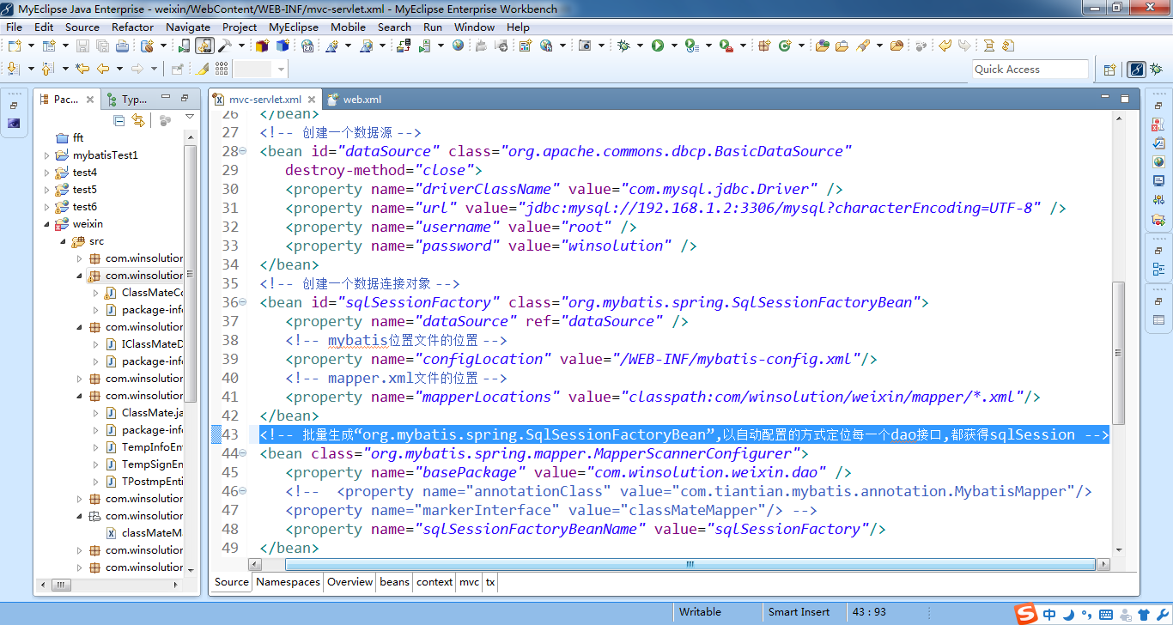

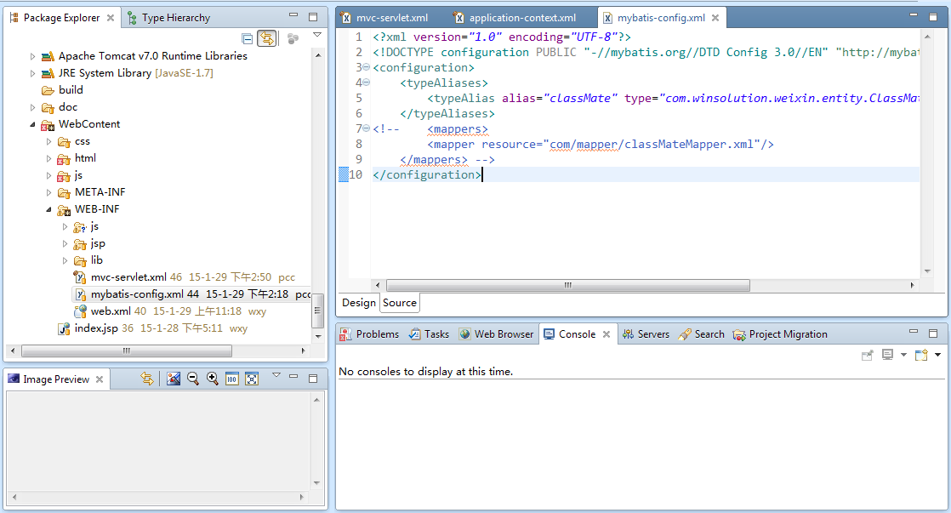
存取sql文返回数据的对象

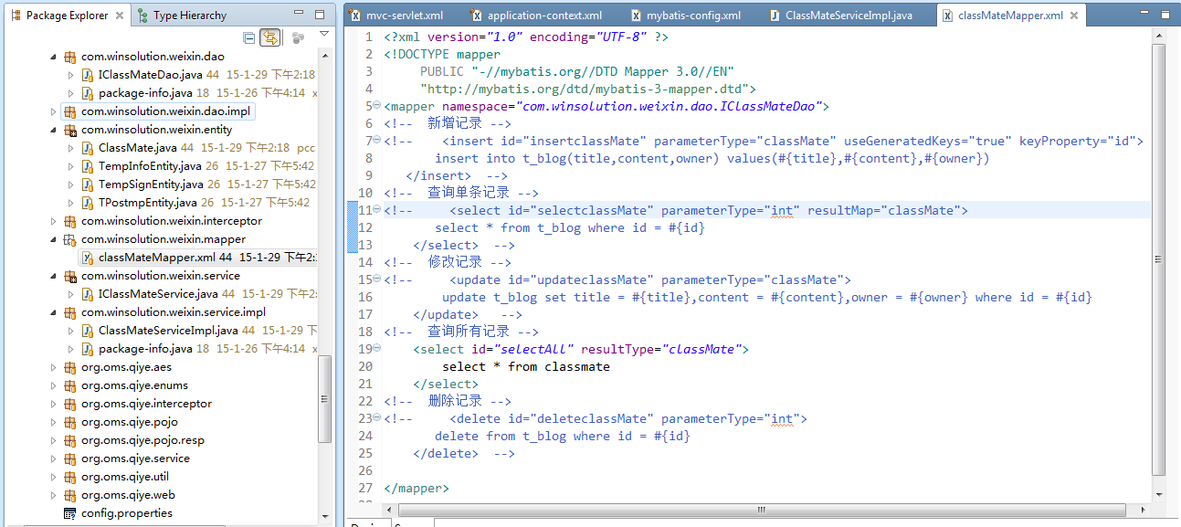

这个sql文主要针对哪个dao层

dao层的方法名
sql文执行的返回结果，以classMate方式存入

